Emi
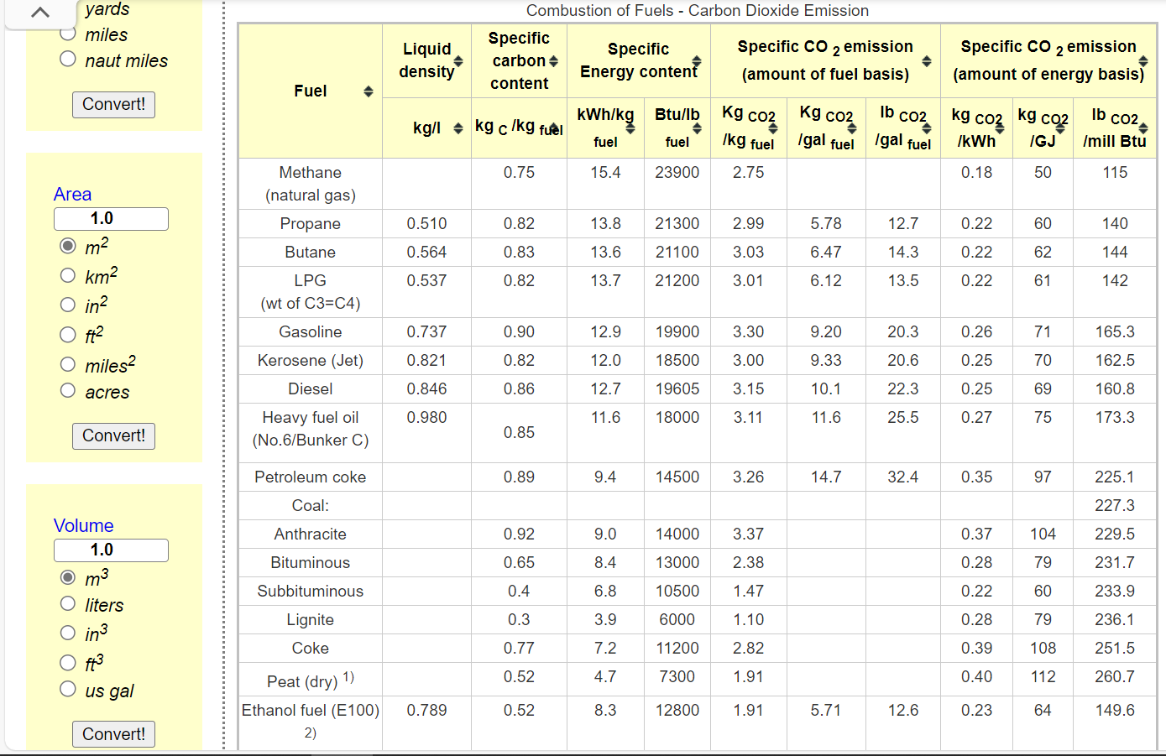
*We calculate the combustion factor by referring to the energy use and carbon emission data from Natural Resources Canada, and the lacking data (HFO, KER) referred to https://www.engineeringtoolbox.com/co2-emission-fuels-d_1085.html | For agricuture, we based on direct energy-combustion from NRCan, we also included non-energy emissions to align with CEF2023. We use national total agricuture carbon emissions (70Mt in 2020, from CEF) minus 18Mt in NRCan; and then by associating emission factor with all fossil-fuels to seperately derive non-energy emissions [that means we use NRCan and CEF's 2020 to calibrate the co2 emission factor and thus estimate futures]
 | Dynamic coefficients for combustion emissions in agriculture
 | ~COMEMI
 | CommName | AGRHFO | AGRLFO | AGRGAS | AGRDST | AGRKER | AGRPROP | AGRGSL
 | AGRCO2N | 75.00 | 88.46 | 55.43 | 69.669534026 | 70 | 73.905723906 | 76.342446244 |  | AT | QU | ON | MA | SA | AL | BC
 | AGRCOXN |  |  |  |  |  |  |  | Fossil-fuel energy use for agriculture [PJ] | 5.2 | 26.7 | 50.725271739 | 21.8 | 69.635135135 | 49.1 | 28.8
 | AGRCH4N
 | AGRSO2N |  |  |  |  |  |  |  | Total [PJ] | 251.96040687
 | AGRNOXN
 | AGRN2ON
 | AGRPMAN
 | AGRPMBN
 | AGRVOCN
 | AGRSF6N
 | AGRCXFN
 | AGRNEECO2N | 206.38163212 | 206.38163212 | 206.38163212 | 206.38163212 | 206.38163212 | 206.38163212 | 206.38163212

